Sheet1
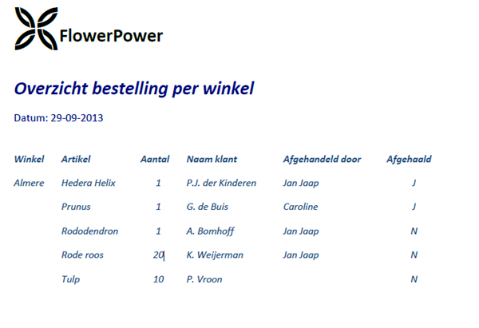
 | 1NV=2NV=3NV
List
datum
Idwinkel
aantal
artikel
klantNaam
geholpenDoor
afgehaald
factuurNummer

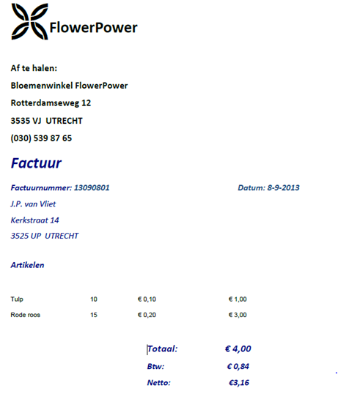

NV0 |  | NV1 |  | NV2
Store |  | Store | Factuur | Store | Factuur | Artikelen
naam |  | naam | factuurNummer | naam | factuurNummer | omschrijving
adres |  | adres | klantNaam | adres | klantNaam | prijs
straat |  | straat | straat | straat | straat | aantal
telefoonnummer |  | telefoonnummer | adres | telefoonnummer | adres | totaal
Idwinkel |  | Idwinkel | datum | Idwinkel | datum | idartikel
 |  |  | Idwinkel | factuurNummer | Idwinkel
 |  |  |  | Idartikel

